Tabelle1
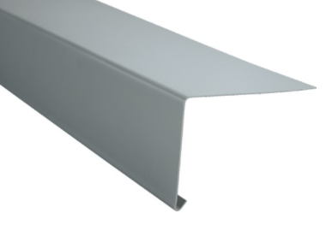
L
B
T
L
B
L
B
L
B
L
B
T
L
Umfang
(Abw)
 |  | Stückliste (elektronisch auszufüllen - aufgrund Formeln)
Kundenname:
Farbe:
Kommission:
Datum Anlieferung:
Wunschtermin: |  |  |  | unausgefüllt in der Regel 1 WO bis 10 Tage |  |  |  | 0 | 0

i
i
Pos. | Material | Material-Format | Gewicht pro Stück | Oberfläche | Stück | Länge / mm | Breite / mm (bei Profil/Rohr etc. = Umfang oder Abwicklung) | Tiefe /mm (nur bei Körpermass oder mit Winkel) | Bemerkungen (spezielle Formen, Lochblech, gewünschter Abdeckaufwand, mehr als 1 Schenkel etc.)
1
2
3
4
5
6
7
8
9
10
11
12
13
14
15
16
17
18
19
20
21
22
23
24
25
26
27
28
29
30
 |  | >Bis zu einer Breite von 300mm wird die Länge auf 1000mm aufgerundet

